데스크탑
견 적 서

강원대학교 |  | 귀하
전화 :
팩스 :
담당 :

아래와 같이 견적합니다.

견 적 합 계 : | ₩880,000
견 적 일 자 : | 2017-04-04
결 재 조 건 :

품 명 | 규 격 | 수 량 | 단 가 | 금 액 | 세 액 | 합 계 액
 |  |  |  | - | - | -
컴퓨터 | HP 600 G2 SFF | 1 | 800,000 | 800,000 | 80,000 | 880,000
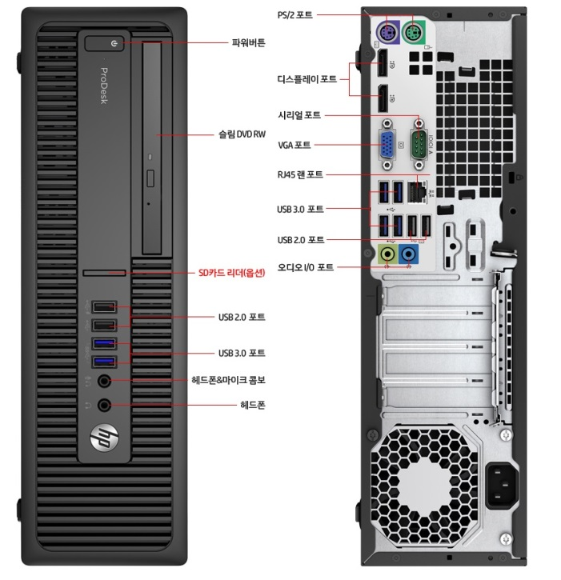
 |  |  |  | - | - | -
 | 인텔 i5-6500 |  |  | - | - | -
 | 인텔 Q150 칩셋 |  |  | - | - | -
 | 16GB DDR4 RAM (최대 64GB) |  |  | - | - | -
 | 1TB 7200RPM HDD |  |  | - | - | -
 | dvd+rw multi |  |  | - | - | -
 | Intel HD530 Graphics |  |  | - | - | -
 | Free DOS |  |  |  | - | -
 | 디스플레이 포트 2개 + VGA 포트 1개 |  |  |  |  | -
 | (최대 3개의 모니터 연결) |  |  | - | - | -
 | 전면 USB 3.0 2개 / USB 2.0 2개
 | 후면 USB 3.0 2개 / USB 2.0 4개

* 결제계좌 : 신한 110-138-600484 씨-넷 |  |  | 합 계 | 800,000 | 80,000 | 880,000
* 견적담당 : | 조규장(010-2910-7760)
* REMARK

